상품제안서
수첩형 점착메모지 3P (HS-130-07) | 상품코드: S22288

 |  |  |  |  |  |  | 02-713-8555 | www.synergygift.co.kr
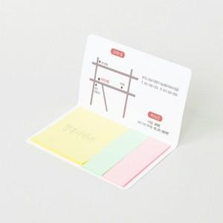 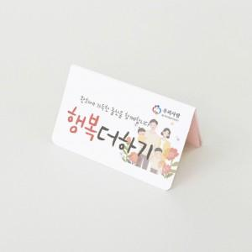 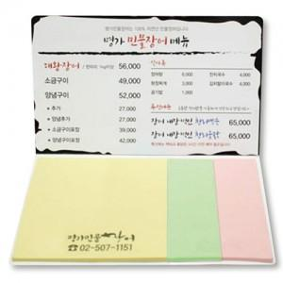

【상세/제작정보】 | <span style="font-size: 14pt;">표지컬러 내지먹1도 무료 인쇄</span>

【인쇄/포장옵션】 | 표지컬러 내지먹1도 / OPP(비닐)

【공급단가】 | 수량 | 1,000~ | 3,000~ | 5,000~ | 10,000~ | 30,000~
*VAT별도 | 20매 | 370원 | 340원 | 330원 | 310원 | 300원
 | 30매 | 450원 | 410원 | 400원 | 370원 | 360원
 | 50매 | 610원 | 560원 | 540원 | 510원 | 490원
 | 100매 | 1,000원 | 930원 | 890원 | 840원 | 810원

【상품 URL】 | https://www.synergygift.co.kr:443/src/goods_detail.php?gdno=22288

